Загальні пояснення
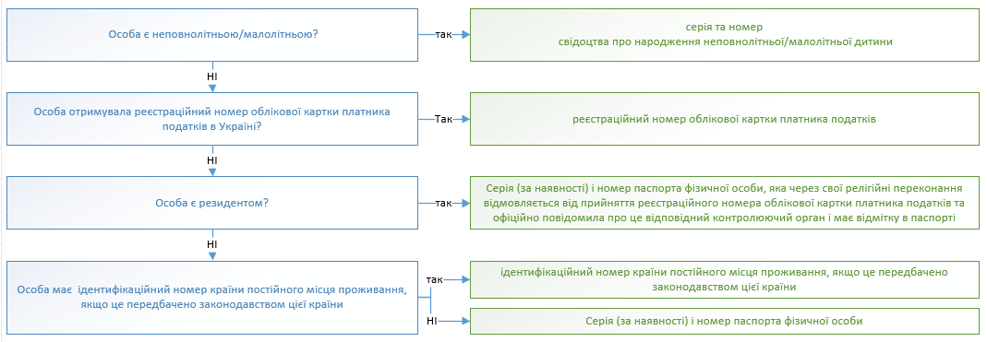
I. Загальні пояснення щодо заповнення
1. Заповненню підлягають вкладки Т 1- Т 9, інформація з яких відображається на вкладці "Для друку"

2. При заповненні таблиць ряд значень (складові частини адреси) обираються з випадаючих списків відповідного поля. У випадку відсутності випадаючих списків (необхідне значення копіювати з вкладки "Довідники").

3. Перед друком Заяви (вкладки "Для друку") обов'язково перевірте, чи текст відображається у повному обсязі. Якщо текст відображається не у повному обсязі, необхідно збільшити ширину рядка.

4 Таблицями передбачено максимально можливу кількість строк до заповнення. Перед роздрукуванням Заяви незаповнені/зайві строки таблиць на вкладці "Для друку" необхідно cховати. (за виключенням першого рядка таблиці).

5. Для запобігання блокувань користувачем діапазонів таблиць (переносяться з текстом, що копіюється з сторінок сайтів або інших книг Excel та мають автоматично встановлений маркер блокування даних), рекомендується перед вставленням даних правою клавішею миші відкрити додаткове меню і скористатись меню «Спеціальна вставка» (вставити як «текст» для даних, що копіюються з сайтів, або як «значення» для даних, що переносяться з інших файлів Excel)

II. Пояснення до заповнення анкети
1. Для цілей цієї анкети заявником вважається особа, яка має намір набути статусу колекторської компанії, або колекторська компанія.
2. Заявник заповнює таблицю 5 цієї анкети окремо щодо кожного керівника в разі наявності декількох керівників заявника / колекторської компанії.
3. Заявник заповнює таблицю 6 цієї анкети окремо щодо заявника та кожного власника істотної участі-юридичної особи.
4. Заявник заповнює таблицю 7 цієї анкети окремо щодо кожного власника істотної участі - фізичної особи.

III. Правила зазначення ідентифікаційного номера юридичної особи

IV. Правила зазначення ідентифікаційного номера фізичної особи

